Dashboard
Modelo Excel
Excel Dashboard
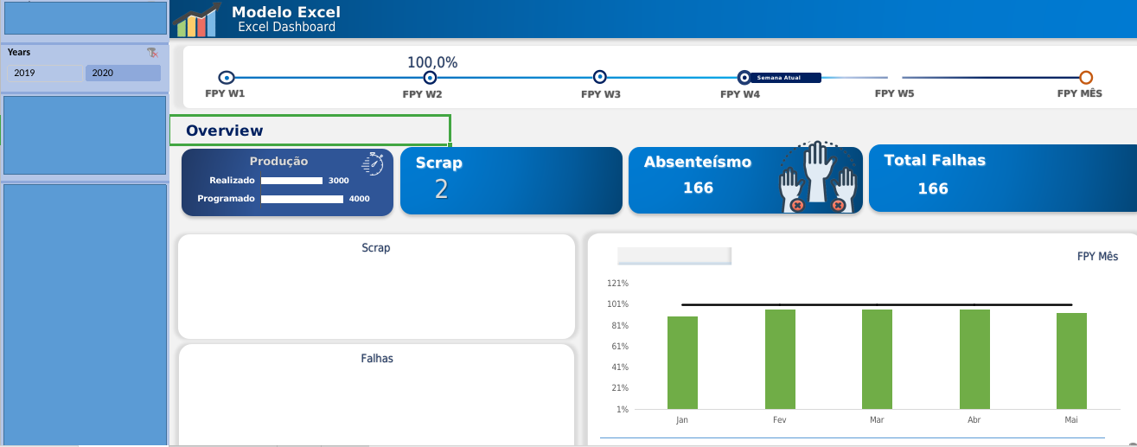

Semana Atual
FPY W1
FPY W2
FPY W3
FPY W4
FPY W5
FPY MÊS


Overview

Produção
Scrap
Absenteísmo
Total Falhas
Programado | 4000
Realizado | 3000

Scrap
FPY Mês

 | Resultado | Meta
Jan | 89% | 96%
Fev | 96% | 96%
Mar | 96% | 96%
Abr | 96% | 96%
Mai | 93% | 96%

 |  |  | 0

Falhas

Months

 | #REF! | #N/A | #REF! | #REF! | #N/A

